K1
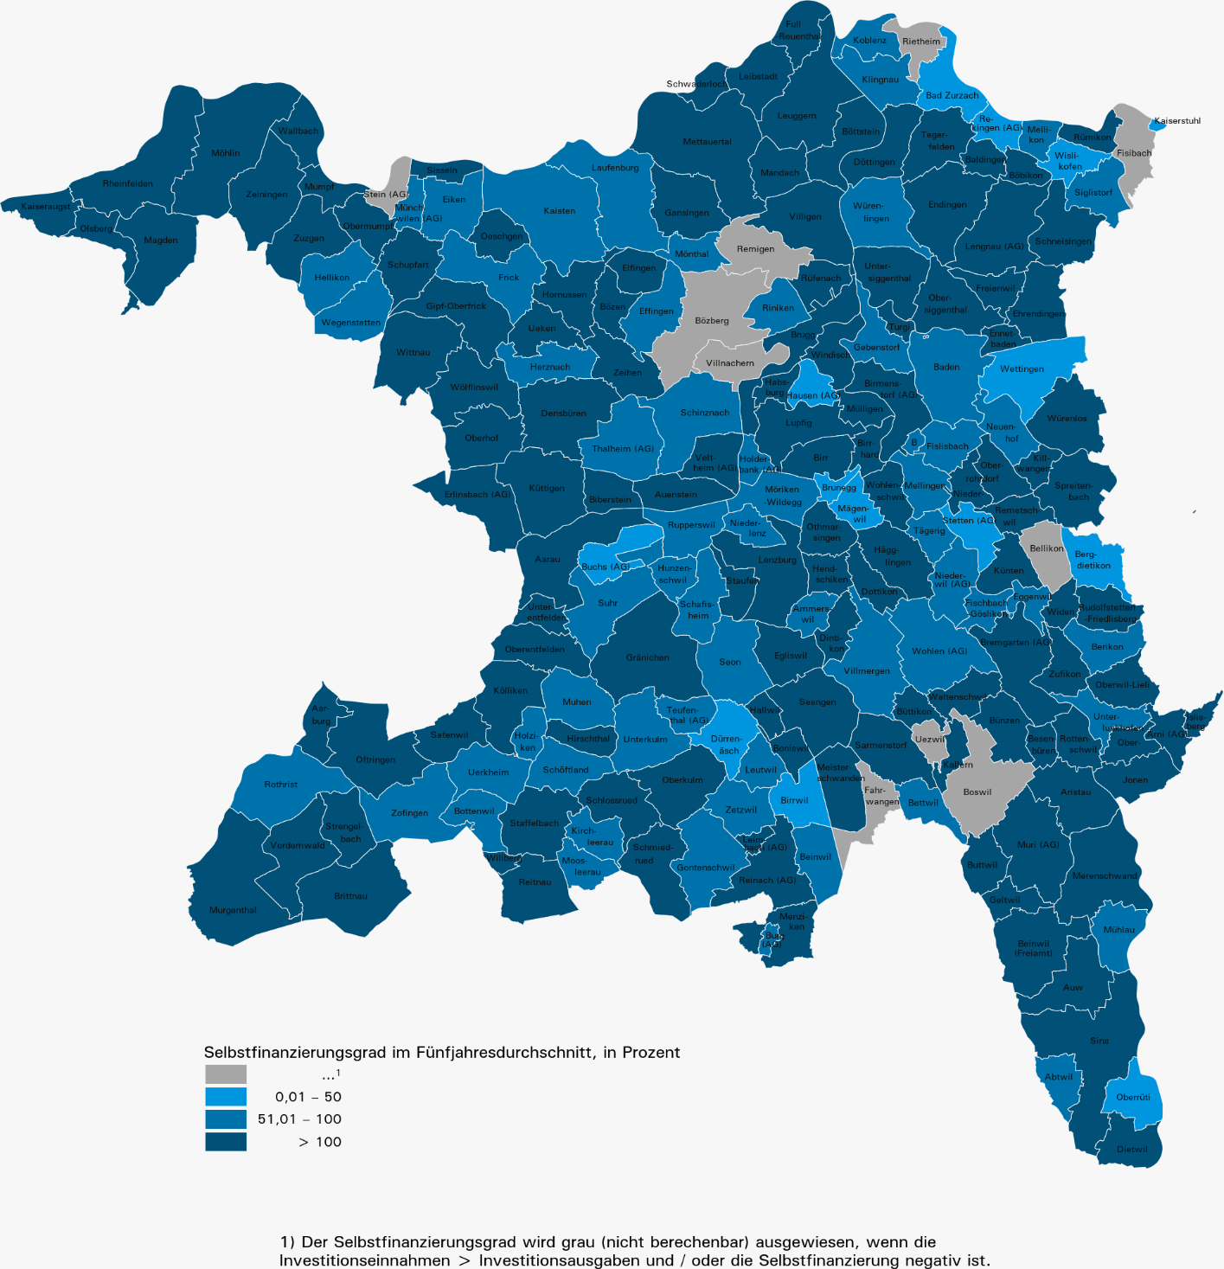
Selbstfinanzierungsgrad im Fünfjahresdurchschnitt nach Gemeinden, 2017–2021

